記述様式
画面ＩＤ：
画面名
記述様式（記号説明）
種別 | アイコン | 説明 | 種別 | アイコン | 説明
画面 （標準） |  | 標準画面を表現する | 判断 |  | 分岐条件とともに使用する
画面ＩＤ：
画面名
1
画面 （ナビゲーション） |  | ナビゲーション画面を表現する | 結合 （ページ内） |  | 結合（ページ内結合） 移動元・移動先で同じ番号を使用する。
1
遷移矢線 |  | 各アイコンを連結し、画面遷移を表現する | 結合 （他ページ） |  | 結合（他ページへの結合) 移動元・移動先で同じ番号を使用する。
ボタン | [ボタン名] | 画面遷移のトリガーとなるボタン名

画面遷移図
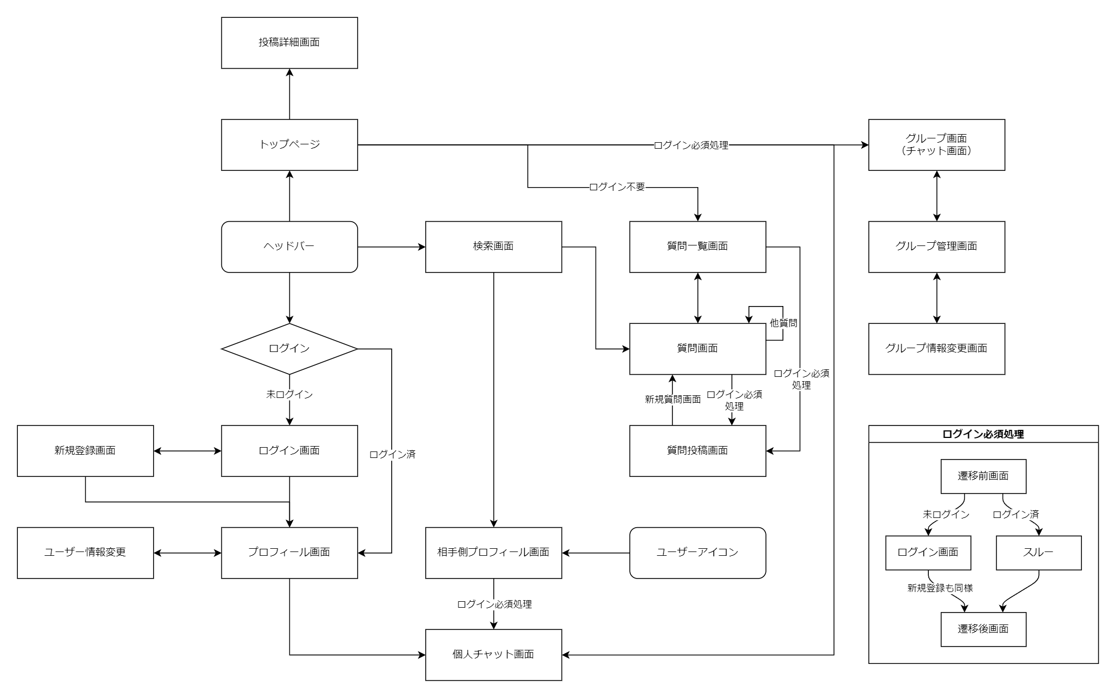
画面遷移図
システム名 | サブシステム名 | 機能名 | 作成チーム | 担当者
Yadi-X |  |  | KSS（クbot システム ソリューションズ） | 井上 架

